SM9SurfJudge測試
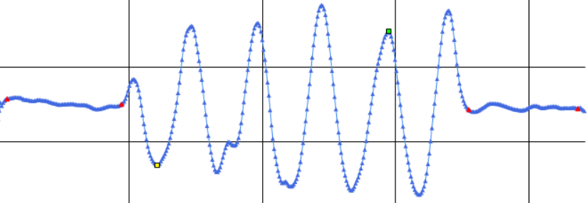
項目編號 | 測試站 | 功能名稱 | 測試目的 | 過程 | 輸入 | 預期結果 | 實際結果 | 結果說明
1 | 演算法 | Algorithm | 一面，嚴格，合格點資料，結果是否合理 | 取得一面的點資料後進行判定 | 合格的點資料->00000001 - 複製(一面).TXT | OK(合格) | OK(合格) | OK

2 | 演算法 | Algorithm | 一面，嚴格，不合格點資料，結果是否合理 | 取得一面的點資料後進行判定 | 不合格的點資料->00000009 - 複製(一面).TXT | NG(不合格) | NG(不合格) | OK

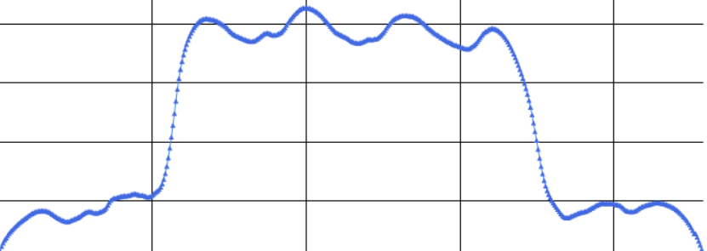
3 | 演算法 | Algorithm | 一面，嚴格，無法判斷點資料，結果是否合理 | 取得一面的點資料後進行判定 | 無法判斷的點資料->6(一面).TXT | QT(無法判斷) | QT(無法判斷) | OK

4 | 演算法 | Algorithm | 一面，適中，合格點資料，結果是否合理 | 取得一面的點資料後進行判定 | 合格的點資料->00000001 - 複製(一面).TXT | OK(合格) | OK(合格) | OK

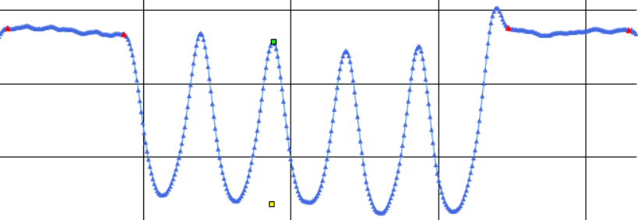
5 | 演算法 | Algorithm | 一面，適中，不合格點資料，結果是否合理 | 取得一面的點資料後進行判定 | 不合格的點資料->00000009 - 複製(一面).TXT | NG(不合格) | NG(不合格) | OK

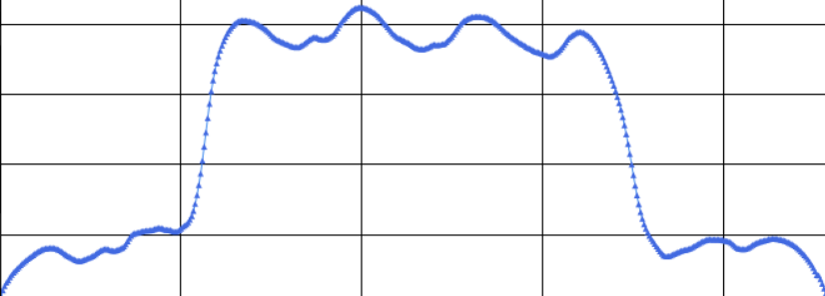
6 | 演算法 | Algorithm | 一面，適中，無法判斷點資料，結果是否合理 | 取得一面的點資料後進行判定 | 無法判斷的點資料->6(一面).TXT | QT(無法判斷) | QT(無法判斷) | OK

7 | 演算法 | Algorithm | 一面，寬鬆，合格點資料，結果是否合理 | 取得一面的點資料後進行判定 | 合格的點資料->00000001 - 複製(一面).TXT | OK(合格) | OK(合格) | OK

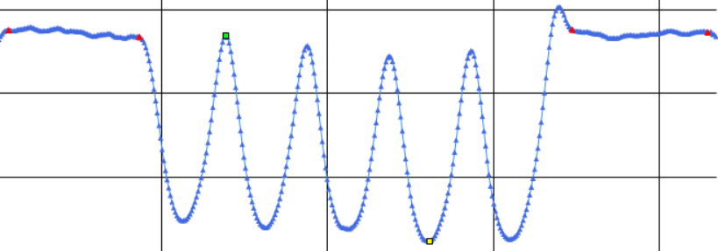
8 | 演算法 | Algorithm | 一面，寬鬆，不合格點資料，結果是否合理 | 取得一面的點資料後進行判定 | 不合格的點資料->00000009 - 複製(一面).TXT | NG(不合格) | NG(不合格) | OK

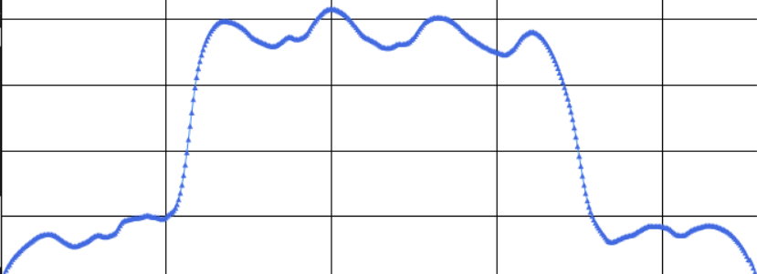
9 | 演算法 | Algorithm | 一面，寬鬆，無法判斷點資料，結果是否合理 | 取得一面的點資料後進行判定 | 無法判斷的點資料->6(一面).TXT | QT(無法判斷) | QT(無法判斷) | OK

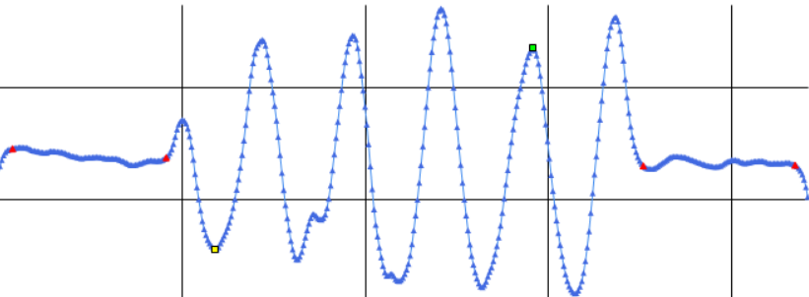
10 | 演算法 | Algorithm | 一面一溝，嚴格，合格點資料，結果是否合理 | 取得一面一溝的點資料後進行判定 | 合格的點資料 | OK(合格) | OK(合格) | OK

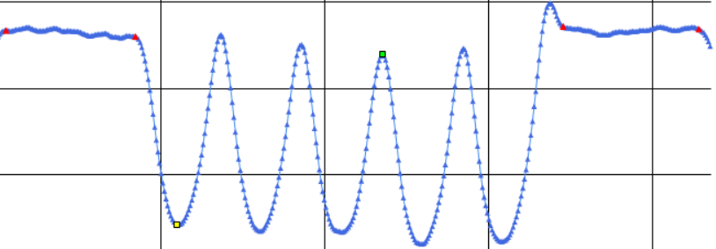
11 | 演算法 | Algorithm | 一面一溝，嚴格，不合格點資料，結果是否合理 | 取得一面一溝的點資料後進行判定 | 不合格的點資料 | NG(不合格) | NG(不合格) | OK

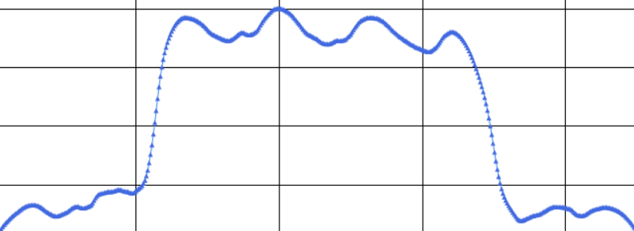
12 | 演算法 | Algorithm | 一面一溝，嚴格無法判斷點資料，結果是否合理 | 取得一面一溝的點資料後進行判定 | 無法判斷的點資料 | QT(無法判斷) | QT(無法判斷) | OK

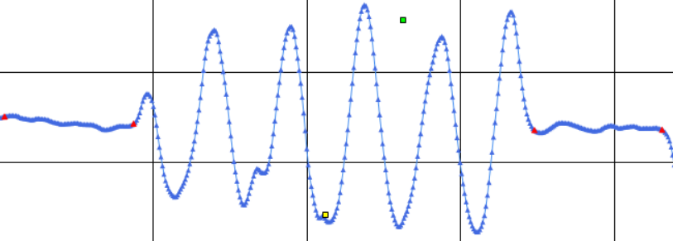
13 | 演算法 | Algorithm | 一面一溝，適中，合格點資料，結果是否合理 | 取得一面一溝的點資料後進行判定 | 合格的點資料 | OK(合格) | OK(合格) | OK

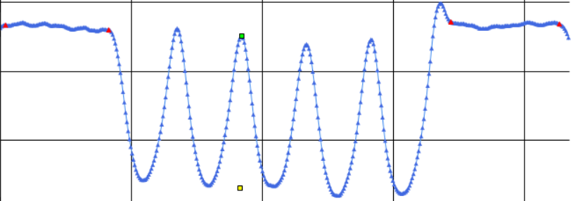
14 | 演算法 | Algorithm | 一面一溝，適中，不合格點資料，結果是否合理 | 取得一面一溝的點資料後進行判定 | 不合格的點資料 | NG(不合格) | NG(不合格) | OK

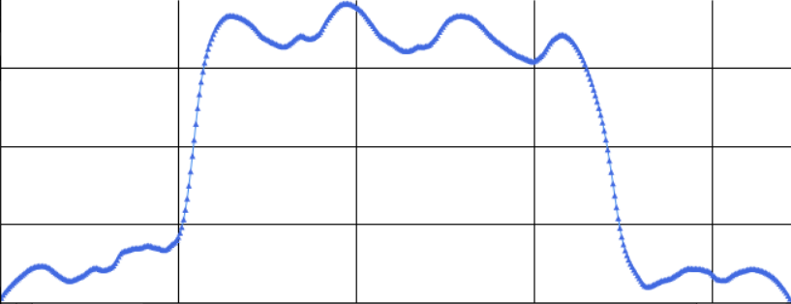
15 | 演算法 | Algorithm | 一面一溝，適中，無法判斷點資料，結果是否合理 | 取得一面一溝的點資料後進行判定 | 無法判斷的點資料 | QT(無法判斷) | QT(無法判斷) | OK

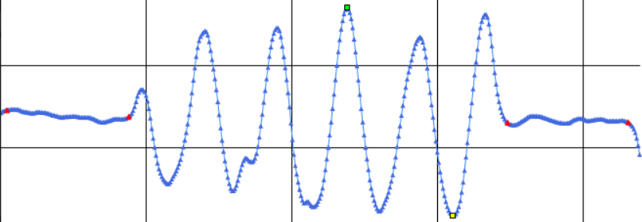
16 | 演算法 | Algorithm | 一面一溝，寬鬆，合格點資料，結果是否合理 | 取得一面一溝的點資料後進行判定 | 合格的點資料 | OK(合格) | OK(合格) | OK

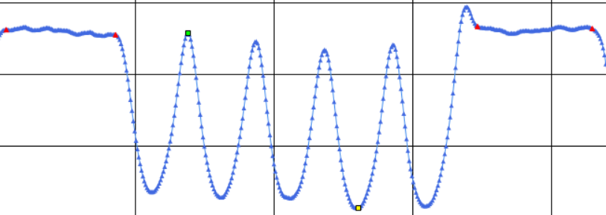
17 | 演算法 | Algorithm | 一面一溝，寬鬆，不合格點資料，結果是否合理 | 取得一面一溝的點資料後進行判定 | 不合格的點資料 | NG(不合格) | NG(不合格) | OK

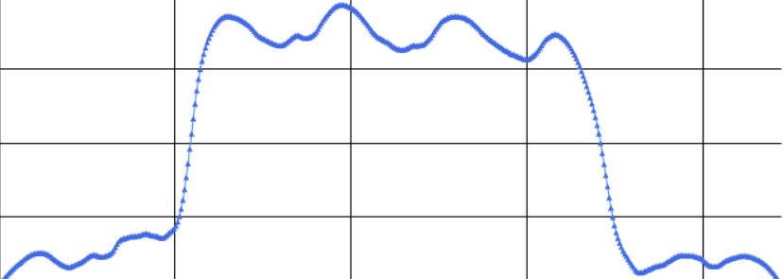
18 | 演算法 | Algorithm | 一面一溝，寬鬆，無法判斷點資料，結果是否合理 | 取得一面一溝的點資料後進行判定 | 無法判斷的點資料 | QT(無法判斷) | QT(無法判斷) | OK

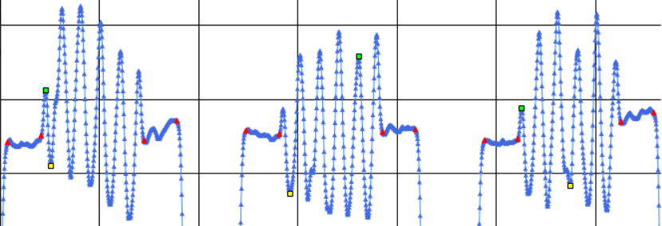
19 | 演算法 | Algorithm | 多面多溝，嚴格，合格點資料，結果是否合理 | 取得多面多溝的點資料後進行判定 | 合格的點資料->00000001 - 複製.TXT | OK(合格) | OK(合格) | OK

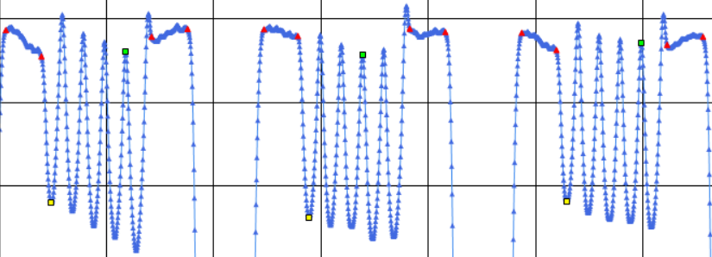
20 | 演算法 | Algorithm | 多面多溝，嚴格，不合格點資料，結果是否合理 | 取得多面多溝的點資料後進行判定 | 不合格的點資料->00000009 - 複製.TXT | NG(不合格) | NG(不合格) | OK

21 | 演算法 | Algorithm | 多面多溝，嚴格，無法判斷點資料，結果是否合理 | 取得多面多溝的點資料後進行判定 | 無法判斷的點資料->6.TXT | QT(無法判斷) | QT(無法判斷) | OK

22 | 演算法 | Algorithm | 多面多溝，適中，合格點資料，結果是否合理 | 取得多面多溝的點資料後進行判定 | 合格的點資料->00000001 - 複製.TXT | OK(合格) | OK(合格) | OK

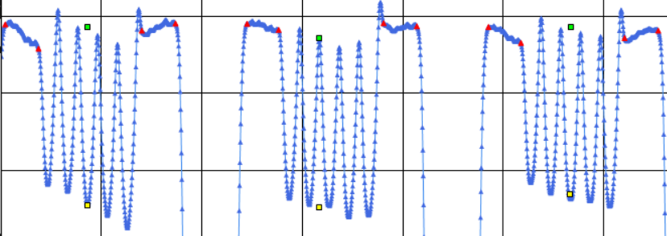
23 | 演算法 | Algorithm | 多面多溝，適中，不合格點資料，結果是否合理 | 取得多面多溝的點資料後進行判定 | 不合格的點資料->00000009 - 複製.TXT | NG(不合格) | NG(不合格) | OK

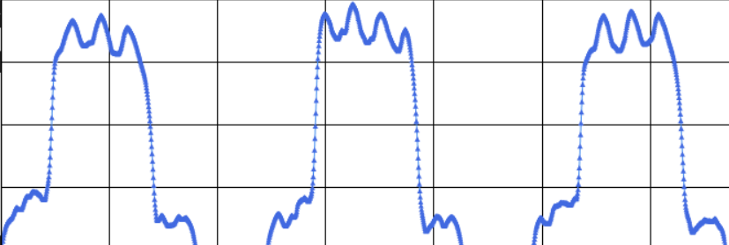
24 | 演算法 | Algorithm | 多面多溝，適中，無法判斷點資料，結果是否合理 | 取得多面多溝的點資料後進行判定 | 無法判斷的點資料->6.TXT | QT(無法判斷) | QT(無法判斷) | OK

25 | 演算法 | Algorithm | 多面多溝，寬鬆，合格點資料，結果是否合理 | 取得多面多溝的點資料後進行判定 | 合格的點資料->00000001 - 複製.TXT | OK(合格) | OK(合格) | OK

26 | 演算法 | Algorithm | 多面多溝，寬鬆，不合格點資料，結果是否合理 | 取得多面多溝的點資料後進行判定 | 不合格的點資料->00000009 - 複製.TXT | NG(不合格) | NG(不合格) | OK

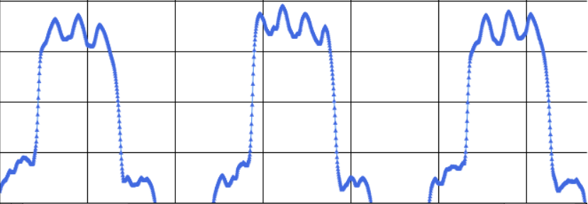
27 | 演算法 | Algorithm | 多面多溝，寬鬆，無法判斷點資料，結果是否合理 | 取得多面多溝的點資料後進行判定 | 無法判斷的點資料->6.TXT | QT(無法判斷) | QT(無法判斷) | OK

